Sheet1
背包评审流程
 | 准备阶段
 |  | 首先请大家去svn://192.168.199.122/gd/产品原型设计/COMS 获得资源 |  |  |  | （记得更新至最新版）

 |  | 原型使用方法
 |  |  | windows玩家
 |  |  |  | 将上述文件夹更新至最新版本
 |  |  |  | 点击 | 运行原型工具



 |  |  |  | 点击PC预览，即可在浏览器中查看原型

 |  |  | mac玩家
 |  |  |  | 点击 | 运行浏览器

 |  |  |  | 即可在浏览器中查看原型

 | 体验阶段
 |  | 1. 进入原型后，从主界面进入背包界面
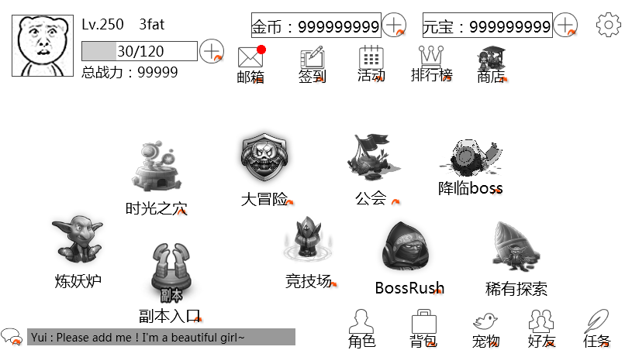

 |  | 2.体验背包具体结构，唤出tips
 |  |  | 点击宠物装备页签唤出装备列表
 |  |  | 点击第一件装备唤出tips界面
 |  |  | 切换分页至消耗品
 |  |  | 点击宝箱页签唤出宝箱列表
 |  |  | 点击第一宝箱唤出tips界面
 |  | 3.体验背包内使用道具
 |  |  | 点击第一个宝箱使用按钮使用宝箱
 |  |  | 点击第二个宝箱使用按钮购买需求的钥匙
 |  |  | 点击消耗品页签，唤出消耗品列表
 |  |  | 使用三倍经验符，看使用后提示
 |  |  | 使用双倍经验符，看使用后提示
 |  | 4.体验背包内出售道具
 |  |  | 点击出售按钮，选择出售道具将道具出售

